Price List 01.04.2023
2023-04-01

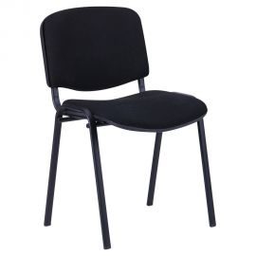
Picture/Изображение | Description, Model, Type, Colour/ Наименование, Модель, Цвет, Обивка | Sp. Offer Cost, FCA Dnipro, (EURO) 01.04.23 | Sp. Offer Cost, FCA Dnipro, (USD) 01.04.23 | Website link
 | Chair Iso black fabric A/ Стул Изо черный ткань А | 12.98 € | $14.28 | https://amfua.com/en/products/conference-chairs/iso/iso-blk/
 | Chair Iso black Leatherette black/ Стул Изо черный Кожзам черный | 14.48 € | $15.93
 | Chair Iso black Leatherette Neapol | 14.98 € | $16.48
 | Chair Iso chrome fabric A/ Стул Изо хром ткань А | 15.48 € | $16.98 | https://amfua.com/en/products/conference-chairs/iso/iso-chr/
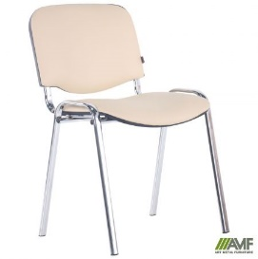 | Chair Iso chrome Leatherette black/ Стул Изо Хром Кожзам черный | 16.98 € | $18.63
 | Chair Iso chrome Leatherette Neapol | 17.48 € | $19.18
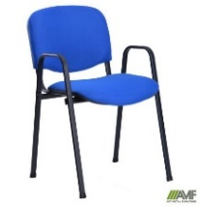
 | Chair Iso W black fabric A / Стул Изо W черный ткань А | 14.68 € | $16.15 | https://amfua.com/en/products/conference-chairs/iso-w/iso-w-blk/\
 | Chair Iso W black leatherette black/ Стул Изо W черный кожзам черный | 16.18 € | $17.80
 | Chair Iso W black leatherette Neapol | 16.68 € | $18.35
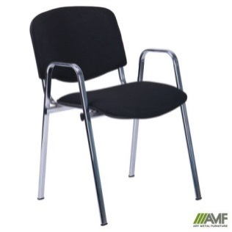
 | Chair Iso W chrome fabric A / Стул Изо W хром ткань А | 17.68 € | $19.45 | https://amfua.com/ru/products/conference-chairs/iso-w/iso-w-chr/
 | Chair Iso W chrome leatherette black / Стул Изо W хром кожзам черный | 19.18 € | $21.10
 | Chair Iso W chrome Neapol | 19.68 € | $21.65
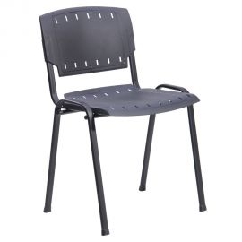
 | Chair Prisma black plastic black/ Стул Призма черный пластик черный | 7.95 € | $8.75 | https://amfua.com/en/products/conference-chairs/prizma/prizma-pl-blk/
 | Chair Prisma black plastic colour/ Стул Призма черный пластик цветной | 8.95 € | $9.95 | https://amfua.com/en/products/conference-chairs/prizma/prizma-pl-blk/
 | Chair Prisma CHR plastic black | 10.45 € | $11.45
 | Chair Prisma CHR plastic colour/ Стул Призма хром пластик цветной | 11.45 € | $13.65 | https://amfua.com/en/products/conference-chairs/prizma/prizma-pl-blk/
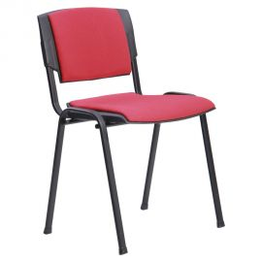 | Chair Prisma black fabric A/ Стул Призма черный ткань А | 11.95 € | $13.15 | https://amfua.com/en/products/conference-chairs/prizma/prizma-blk/
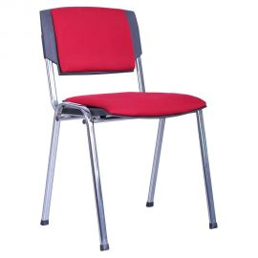 | Chair Prisma CHR fabric A/ Стул Призма Хром ткань А | 14.45 € | $15.85 | https://amfua.com/en/products/conference-chairs/prizma/prizma-blk/
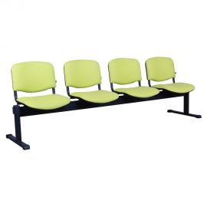 | Bench ISO 4 black, fabric А/Стул Изо 4 черный, в ткани А | 98.90 € | $106.82 | https://amfua.com/en/products/conference-chairs/iso-bench/iso-bench-4-blk/
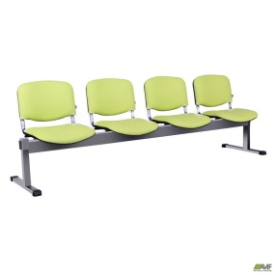 | Bench ISO 4 alum, fabric А/ Стул Изо 4 алюм, в ткани А | 99.95 € | $107.95 | https://amfua.com/ru/products/conference-chairs/iso-bench/iso-bench-4-alum/
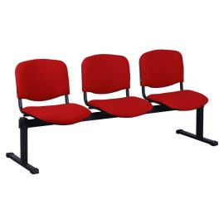 | Bench ISO 3 black, fabric А/Стул Изо 3 черный, в ткани А | 78.70 € | $85.00 | https://amfua.com/ru/products/conference-chairs/iso-bench/iso-bench-3-blk/
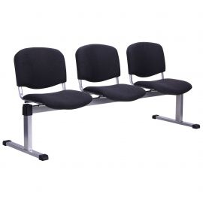 | Bench ISO 3 alum, fabric А/ Стул Изо 3 алюм, в ткани А | 79.60 € | $85.97 | https://amfua.com/ru/products/conference-chairs/iso-bench/iso-bench-3-alum/
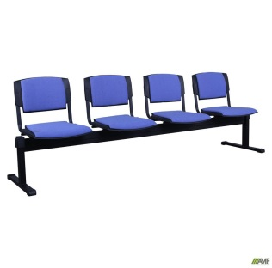 | Banch Prisma 4 black, fabric А/ Стул Призма 4 черный, в ткани А | 97.90 € | $105.74 | https://amfua.com/en/products/conference-chairs/prizma-bench/prizma-bench-4-blk/
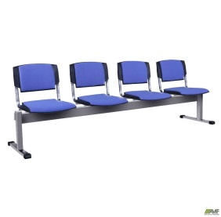 | Banch Prisma 4 alum, fabric А/ Стул Призма 4 алюм, в ткани А | 98.95 € | $106.87 | https://amfua.com/ru/products/conference-chairs/prizma-bench/prizma-bench-4-alum/
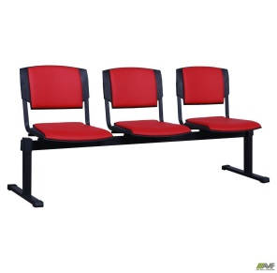 | Banch Prisma 3 black, fabric А/ Стул Призма 3 черный, в ткани А | 77.95 € | $84.19 | https://amfua.com/ru/products/conference-chairs/prizma-bench/prizma-bench-3-blk/
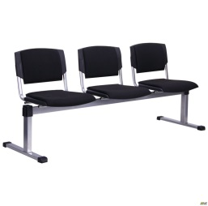 | Banch Prisma 3 alum, fabric А/ Стул Призма 3 алюм, в ткани А | 78.85 € | $85.16 | https://amfua.com/ru/products/conference-chairs/prizma-bench/prizma-bench-3-alum/
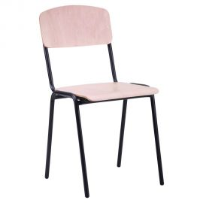 | Chair School black beech/ Стул Ученический №6 черный лак бук | 13.95 € | $15.35 | https://amfua.com/en/products/school-furniture/en-master-wood-ua-majster-vud-ru-master-vud/en-master-wood-beech-blk-ua-majster-vud-buk-chornij-ru-master-vud-buk-chernyj/
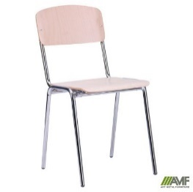 | Chair School chrom beech | 15.95 € | $17.55
 | Chair Master black fabric A/ Стул Мастер черный ткань А | 12.95 € | $14.25 | https://amfua.com/en/products/conference-chairs/master/master-blk/
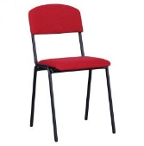 | Chair Master black Leatherette black/ Стул Мастер черный Кожзам черный | 13.95 € | $15.35
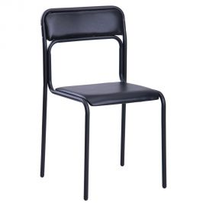 | Chair Ascona black PVC black/ Стул Аскона черный ПВХ черный | 9.98 € | $10.98 | https://amfua.com/en/products/conference-chairs/ascona/ascona-blk/
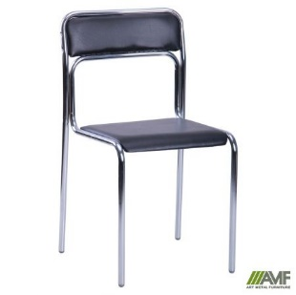 | Chair Ascona chrome PVC black/ Стул Аскона хром ПВХ черный | 11.98 € | $13.18 | https://amfua.com/ru/products/conference-chairs/ascona/ascona-chr/
 | Chair Rolf black plastic black/ Стул Рольф черный пластик черный | 9.95 € | $10.95
 | Chair Rolf black plastic colored/ Стул Рольф черный пластик цветной | 11.95 € | $13.15 | https://amfua.com/en/products/conference-chairs/rolf/rolf-pl-alum/
 | Chair Rolf CHR plastic black/ Стул Рольф Хром пластик черный | 12.45 € | $13.70
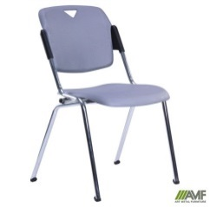 | Chair Rolf CHR plastic colored/ Стул Рольф Хром пластик цветной | 14.45 € | $15.90
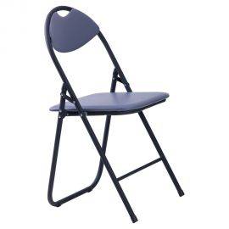 | Chair Joker black PVC/ Стул Джокер черный ПВХ | 7.98 € | $8.78 | https://amfua.com/en/products/conference-chairs/joker/joker-blk/
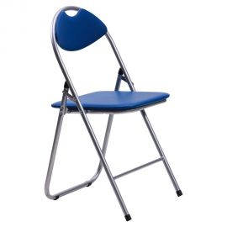 | Chair Joker aluminum PVC/ Стул Джокер алюм ПВХ | 8.48 € | $9.33 | https://amfua.com/en/products/conference-chairs/joker/joker-alum/
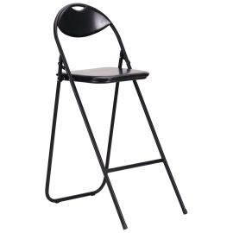 | Chair Joker Hoker black PVC /Стул Джокер Хокер черный ПВХ | 11.95 € | $13.15 | https://amfua.com/en/products/conference-chairs/joker/joker-hoker-blk/
 | Chair SICILY BLK | 14.99 € | $16.49
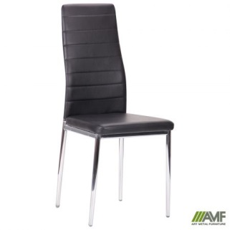 | Chair SICILY CHR | 15.99 € | $17.59
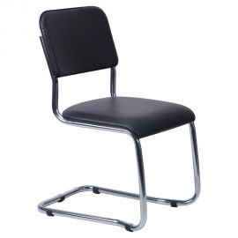 | Chair Kvest chrome Leatherette black/ Стул Квест хром Кожзам черный | 18.90 € | $20.79 | https://amfua.com/en/products/conference-chairs/quest/quest-chr/
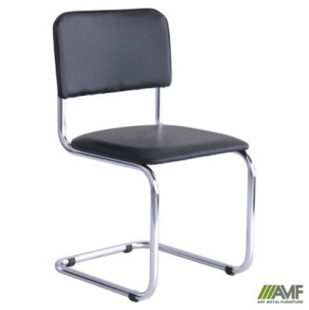 | Chair Sylvia chrome Leatherette black/ Стул Сильвия хром Кожзам черный | 18.90 € | $20.79 | https://amfua.com/en/products/conference-chairs/silvia/silvia-chr/
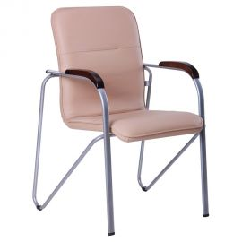
 | Chair Samba alum beech Scaden/ Стул Самба алюм бук Скаден без канта | 27.95 € | $30.75 | https://amfua.com/en/products/conference-chairs/samba/samba-alum/
 | Chair Samba alum beech Naples/ Стул Самба алюм бук Неаполь без канта | 28.45 € | $31.30
 | Chair Samba alum beech Sidney/ Стул Самба алюм бук Сидней без канта | 28.95 € | $31.85
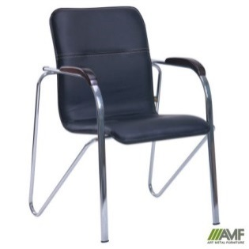
 | Chair Samba chrome beech Scaden/ Стул Самба хром бук Скаден без канта | 30.95 € | $34.05 | https://amfua.com/en/products/conference-chairs/samba/samba-chr/
 | Chair Samba chrome beech Naples/ Стул Самба хром бук Неаполь без канта | 31.45 € | $34.60
 | Chair Samba chrome beech Sidney/ Стул Самба хром бук Сидней без канта | 31.95 € | $35.15
 | Chair Samba chrome Soft Scaden/ Стул Самба Софт хром Скаден без канта | 30.45 € | $33.50 | https://amfua.com/en/products/conference-chairs/samba/samba-chr-soft/
 | Chair Samba chrome Soft Naples/ Стул Самба Софт хром Неаполь без канта | 30.95 € | $34.05
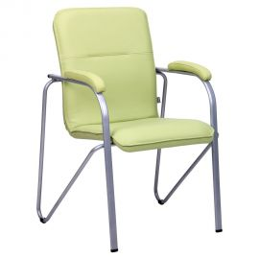 | Chair Samba chrome Soft Sidney/Стул Самба Софт хром Сидней без канта | 31.45 € | $34.60
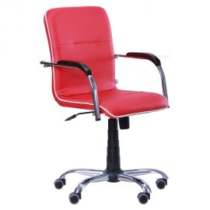
 | Armchair Samba-RC chrome beech Scaden/ Кресло Самба-RC Алюм хром Скаден бук без канта | 55.95 € | $61.55 | https://amfua.com/en/products/office-armchairs/samba-rc/samba-rc-chr-soft-tilt/
 | Armchair Samba-RC chrome beech Naples/ Кресло Самба-RC Алюм хром Неаполь бук без канта | 56.45 € | $62.10
 | Armchair Samba-RC chrome beech Sidney/ Кресло Самба-RC Алюм хром Сидней бук без канта | 56.95 € | $62.65
 | Armchair Samba-RC chrome Soft Scaden/ Кресло Самба-RC хром Софт Скаден без канта | 55.45 € | $61.00 | https://amf.ua/kreslo_sambarc_khrom_soft_neapol_n34_bez_kanta/p014699/
 | Armchair Samba-RC chrome Soft Naples/ Кресло Самба-RC хром Софт Неаполь без канта | 55.95 € | $61.55
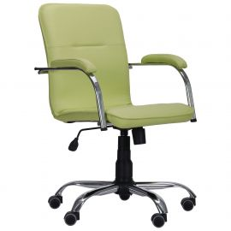 | Armchair Samba-RC chrome Soft Sidney/ Кресло Самба-RC хром Софт Сидней без канта | 56.45 € | $62.10
 | Сhair COMFORT NEW fb. А polyamide Starbase/ Кресло Комфорт Нью ткань А крестовина полиамидная | 27.00 € | $29.70 | https://amfua.com/ru/products/office-chairs/comfort/comfort-new-pc/
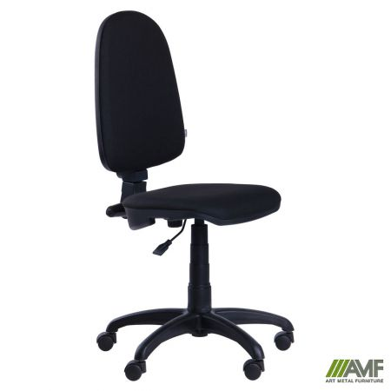 | Сhair COMFORT NEW Leatherette black polyamide Starbase/ Кресло Комфорт Нью Кожзам черный крестовина полиамидная | 28.90 € | $31.79
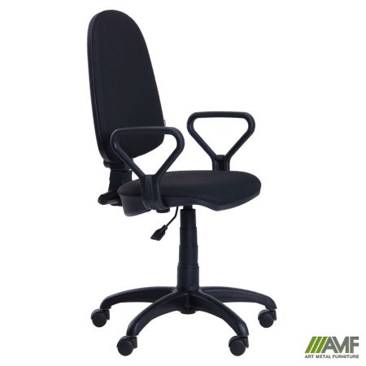 | Armchair COMFORT NEW with armrest AMF-1 fb. А polyamide Starbase/ Кресло Комфорт Нью с подлокотником AMF-1 ткань А крестовина полиамидная | 29.95 € | $32.95 | https://amfua.com/ru/products/office-chairs/comfort/comfort-new-pc-amf-1/
 | Armchair COMFORT NEW with armrest AMF-1 Leatherette black polyamide Starbase/ Кресло Комфорт Нью с подлокотником AMF-1 Кожзам черный крестовина полиамидная | 31.85 € | $34.95
 | Armchair COMFORT NEW with armrest AMF-1 fb. А Starbase metal sheathed/ Кресло Комфорт Нью с подлокотником AMF-1 ткань А крестовина металлическая зачехленная | 30.95 € | $33.95
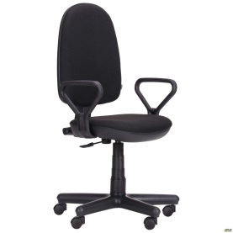 | Armchair COMFORT NEW with armrest AMF-1 black leatherette А Starbase metal sheathed/ Кресло Комфорт Нью с подлокотником AMF-1 кожзам черный крестовина металлическа | 32.85 € | $35.95
 | Armchair Polo 50/AMF-4, AMF-5 fabric A/ Кресло Поло 50/АМФ-4, АМФ-5 ткань А | 34.90 € | $38.39 | https://amfua.com/en/products/office-chairs/polo/polo-50-pc-amf-4/
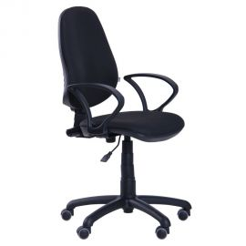 | Armchair Polo 50/AMF-4, AMF-5 Leatherette black/ Кресло Поло 50/АМФ-4, АМФ-5 Кожзам черный | 36.90 € | $40.59 | https://amfua.com/en/products/office-chairs/polo/polo-50-pc-amf-5/
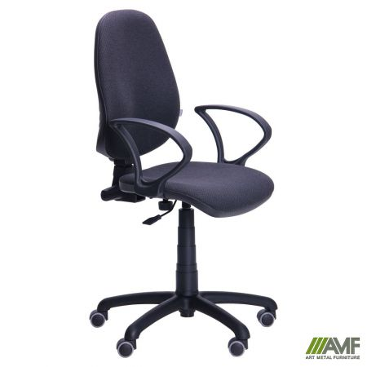 | Armchair Brige PC AMF-4, A/ Кресло Бридж ПК/АМФ-4 А | 39.95 € | $43.95 | https://amfua.com/en/products/office-chairs/bridge/bridge-pc-amf-4/
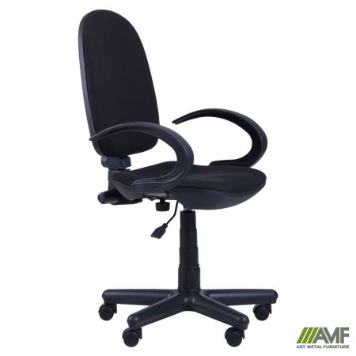 | Armchair Mercury AMF-5, A/ Кресло Меркурий 50/АМФ-5 А | 35.95 € | $39.55 | https://amfua.com/en/products/office-chairs/mercury/mercury-pc-amf-5/
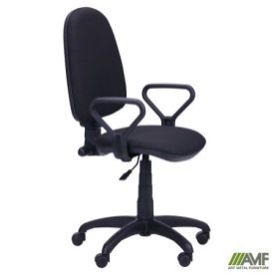 | Armchair Neptun AMF-1, A/ Кресло Нептун/АМФ-1 А | 34.95 € | $38.45 | https://amfua.com/en/products/office-chairs/neptune/neptune-fs-amf-1/
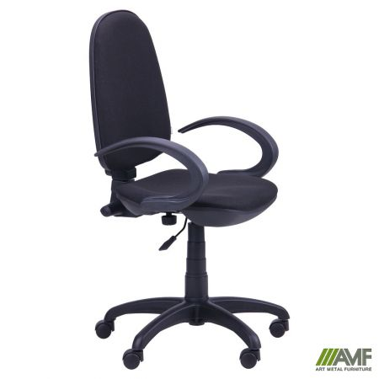 | Armchair Pluton AMF-5, A/ Кресло Плутон 50/АМФ-5 А | 33.95 € | $37.35 | https://amfua.com/en/products/office-chairs/pluto/pluto-pc-amf-5/
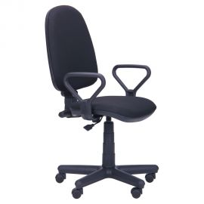 | Armchair Saturn AMF-1, A / Кресло Сатурн/АМФ-1 А | 33.95 € | $37.35 | https://amfua.com/en/products/office-chairs/saturn/saturn-pc-amf-1/
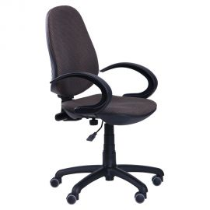 | Armchair Sprint FS/ AMF-5, A/ Кресло Спринт FS/АМФ-5 А | 39.02 € | $42.93 | https://amfua.com/en/products/office-chairs/sprint/sprint-fs-amf-5/
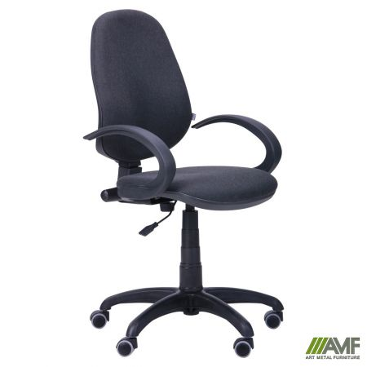 | Armchair Practic 50/ AMF-5, A/ Кресло Практик 50/АМФ-5 А | 33.95 € | $37.35 | https://amfua.com/en/products/office-chairs/practic/practic-pc-amf-5/
 | Armchair Bit / AMF-7, AMF-8, seat fabric A / Mesh back// Кресло Бит/АМФ-7, АМФ-8, сиденье ткань А/спинка Сетка | 29.95 € | $32.95 | https://amfua.com/en/products/office-chairs/bit/bit-fs-amf-7/
 | Armchair Byte / AMF-4, AMF-5, seat fabric A / Mesh back// Кресло Байт/АМФ-4, АМФ-5, сиденье ткань А/спинка Сетка | 31.95 € | $35.15 | https://amfua.com/en/products/office-chairs/bite/byte-fs-amf-4/
 | Armchair Chat/AMF-4, AMF-5, fabric seat A/mesh back/ Кресло Чат/АМФ-4, АМФ-5, сиденье ткань А/спинка Сетка | 32.95 € | $36.25 | https://amfua.com/en/products/office-chairs/chat/chat-fs-amf-4/
 | Armchair Web Seat Mesh/ Mesh back/ Кресло Веб Сиденье Сетка/ Спинка сетка | 32.95 € | $36.25 | https://amfua.com/en/products/office-chairs/web/web/
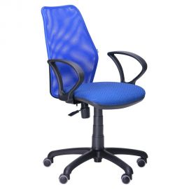 | Armchair Oxi / AMF-4, AMF-5, seat fabric A / Mesh back// Кресло Oxi/АМФ-4, АМФ-5, сиденье ткань А/спинка Сетка | 32.95 € | $36.25 | https://amfua.com/en/products/office-chairs/oxi/oxi-fs-amf-5/
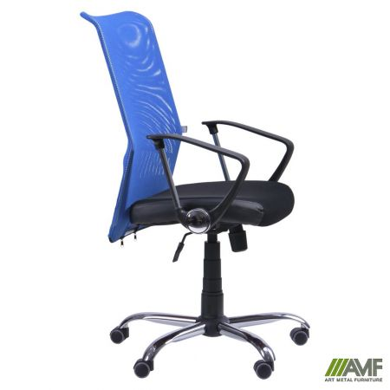 | Armchair Aero HB Seat Mesh, Neapol/ Mesh/ Кресло АЭРО HB сиденье Сетка, Неаполь/спинка Сетка | 59.95 € | $65.95 | https://amfua.com/en/products/office-armchairs/aero/aero-hb/
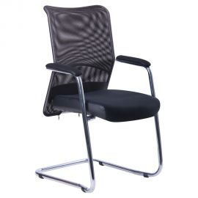 | Armchair Aero CF CHR Seat Mesh, Neapol/ back Mesh/ Кресло Аэро CF хром сиденье сетка, Неаполь/Спинка сетка | 44.95 € | $49.45 | https://amfua.com/en/products/conference-chairs/aero-2/aero-cf-chr/
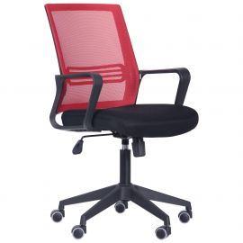 | Chair June seat Savanna Nova/back Mesh black/ Кресло Джун сиденье Саванна nova/спинка Сетка | 44.95 € | $49.45 | https://amfua.com/en/products/office-chairs/djun/djun/
 | Armchair Ultra fabric seat A/backrest Mesh/Skaden insert/ Кресло Ultra сиденье ткань А/спинка Сетка/вставка Скаден | 44.95 € | $49.45 | https://amfua.com/en/products/office-armchairs/ultra/ultra-pl-tilt/
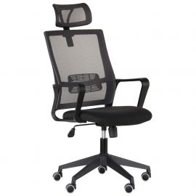 | Armchair Matrix HR seat fabric A/backrest Mesh/ Кресло Matrix HR сиденье ткань А/спинка Сетка | 49.95 € | $54.95 | https://amfua.com/en/products/office-armchairs/matrix/matrix-hr-tilt/
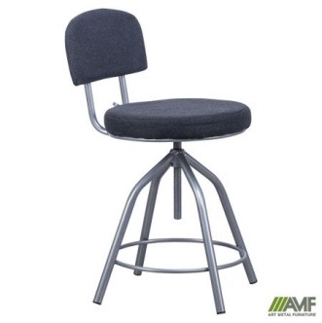 | Chair for cashier alum fabric A/ Стул для кассира каркас алюм тк.А | 24.95 € | $27.45 | https://amfua.com/en/products/office-chairs/cashier/cashier-alum/
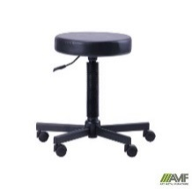 | Stool Gras Leatherette black/ Табурет Грас Кожзам черный | 19.95 € | $21.95 | https://amfua.com/en/products/office-chairs/gras/geas-castors/
 | Bar chair Jam ясень | 21.90 € | $23.98
 | Armchair Favorit Plastic Scaden / Кресло Фаворит Пластик на механизме качания Скаден черный | 44.95 € | $49.45 | https://amfua.com/en/products/office-armchairs/favorit/favorit-pl-tilt/
 | ATLETIC PL M TILT Neapol | 59.95 € | $65.95 | https://amfua.com/en/products/office-armchairs/atletic/atletic-pl-m-tilt/
 | Armchair Athletic Plastic Naples/ Кресло Атлетик Пластик Неаполь | 64.95 € | $71.45 | https://amfua.com/en/products/office-armchairs/atletic/atletic-pl-tilt/
 | Armchair Atlantis PlasticScaden/ Кресло Атлантис Пластик Скаден черный | 74.95 € | $82.45 | https://amfua.com/en/products/office-armchairs/atlantis/atlantis-pl-tilt/
 | Armchair Ledley Plastic Naples/ Кресло Ледли Пластик Неаполь | 64.90 € | $71.39 | https://amfua.com/en/products/office-armchairs/ledli/ledli-pl-tilt/
 | Armchair Cinzia Scaden/ Кресло Чинция Пластик Скаден черный | 59.95 € | $65.95 | https://amfua.com/en/products/office-armchairs/pilot/pilot-pl-tilt/
 | Armchair Slim HB Chrome Tilt Naples/ Кресло Slim НB Хром Tilt Неаполь | 56.95 € | $62.65 | https://amf.ua/kreslo_slim_nb_khrom_tilt_neapol20/p547391/
 | Armchair Slim FX HB Chrome Tilt Naples/ Кресло Slim FX НB Хром Tilt Неаполь | 84.95 € | $93.45 | https://amf.ua/kreslo_slim_fx_nb_khrom_tilt_neapol20/p378620/
 | Armchair Marseilles Anifix leatherette Naples/ Кресло Марсель Хром механизм ANYFIX Неаполь | 104.95 € | $114.45 | https://amfua.com/en/products/office-armchairs/marseilles/marseilles-chr-anyfix/
 | Armchair Marseilles Anifix fabric Sidney/ Кресло Марсель Хром механизм ANYFIX Сидней | 107.45 € | $116.80
 | Armchair Mustang Anifix leatherette Naples/ Кресло Мустанг Anyfix Хром Неаполь | 132.95 € | $144.95 | https://amfua.com/en/products/office-armchairs/mustang/mustang-chr-anyfix/
 | Armchair Mustang Anifix fabric Sidney/ Кресло Мустанг Anyfix Хром Сидней | 135.65 € | $147.85
 | Table Classroom 1-seater with a side-bar and a shelf, 6 r. group (rounded 4 coners) / Парта 1-о м. Аудиторная с полкой 6 р.г. (700х500х760мм) бук (закругл. 4 угла) | 27.75 € | $29.95 | https://amfua.com/ru/products/school-furniture/school-desk-auditorium/school-desk-1-auditorium-with-shelf/
 | Table Classroom 2-seater with a side-bar and a shelf, 6 r. group (rounded 4 coners) / Парта 2-х м. Аудиторная с полкой 6 р.г. (1200х500х760мм) бук (закругл.4 угла) | 36.95 € | $39.95 | https://amfua.com/ru/products/school-furniture/school-desk-auditorium/school-desk-2-auditorium-with-shelf/
 | TABLE TURIN 680*680 BEECH/BLACK GRAPHITE/ Стол Турин 680*680 бук черный графит | 24.95 € | $27.45
 | TABLE TURIN 800*800 BEECH/BLACK GRAPHITE/ Стол Турин 800*800 бук черный графит | 29.95 € | $32.95 | https://amfua.com/en/products/bar-chair/en-turin-table-ua-stil-turin-ru-stol-turin/turin-680-680-chornij-grafit/
 | TABLE TURIN 1200*800 BEECH/BLACK GRAPHITE/ Стол Турин 1200*1200 бук черный графит | 36.45 € | $39.99 | https://amfua.com/en/products/bar-chair/en-turin-table-ua-stil-turin-ru-stol-turin/turin-680-680-chornij-grafit/
 | TABLE OSLO (1187X600X750) OAK SONOMA, BLACK GRAPHITE/WHITE BEIGE/ Стол Осло (1187X600X750) дуб сонома, черный графит/ белый беж | 34.95 € | $38.45 | https://amfua.com/ru/products/computer-tables/table-oslo/oslo-1187h600h750-chernyj-grafit/
 | TABLE OSLO WITH DRAWER (1187X600X750) OAK SONOMA, BLACK GRAPHITE/WHITE BEIGE/ Стол Осло с ящиком (1187X600X750) дуб сонома, черный графит/ белый беж | 42.95 € | $47.25 | https://amfua.com/ru/products/computer-tables/table-oslo/oslo-s-jashhikom-i-kabel-kanalom-1187h600h750-chernyj-grafit/
 | Classic clamshell black with mattress 1900*800 fabric A-1 / Раскладушка Классик черная с матрасом 1900*800 ткань А-1 | 53.95 € | $59.35 | https://amfua.com/en/products/beds-and-bed-frames/classic-folding-bed/classic-folding-bed/
 | AMF-1 90200 2 BLK BED-TRANSFORMERКровать двухъярусная AMF-1 90200 2 Черная | 104.50 € | $114.95 | https://amf.ua/krovat_dvukhjarusnaja_amf1_90200_2_chernaja_bez_ograzhdenija/p214485/
 | Medical bed Pulse with tripod, white beige/ Кровать медицинская Пульс со штативом, белый беж | 84.95 € | $93.45 | https://amfua.com/en/products/beds-and-bed-frames/pulse-medical-bed/pulse-medical-bed/
 | Hanger Continent black/ Вешалка Континент черная | 26.90 € | $29.45 | https://amfua.com/en/products/hangers/continent/continent/
 | Hanger Continent alum/ Вешалка Континент алюм | 27.40 € | $29.95 | https://amfua.com/en/products/hangers/continent/continent/
 | Hanger Reinbow black/ Вешалка Радуга черная | 24.90 € | $27.40 | https://amfua.com/en/products/hangers/rainbow/rainbow/
 | Hanger Reinbow alum/ Вешалка Радуга алюминий | 25.40 € | $27.90 | https://amfua.com/en/products/hangers/rainbow/rainbow/
 | Hanger Tequila black/ Вешалка Текила черная | 23.90 € | $26.29 | https://amfua.com/en/products/hangers/tekila/tequila/
 | Hanger Tequila alum/ Вешалка Текила алюм | 24.40 € | $26.79 | https://amfua.com/en/products/hangers/tekila/tequila/
 | Hanger Tequila green/ Вешалка Текила зеленая | 24.80 € | $27.28 | https://amfua.com/en/products/hangers/tekila/tequila/
 | Chair Bonus black leatherette black/Стул Бонус черный Кожзам черный | 9.95 € | $10.95 | https://amfua.com/en/products/bar-chair/bonus/bonus-blk/
 | Chair Bonus chrome Scaden/Стул Бонус хром Скаден черный | 12.95 € | $14.25 | https://amfua.com/en/products/bar-chair/bonus/bonus-chr/
 | Chair Vanessa chrome Scaden/ Стул Ванесса хром Скаден черный | 12.95 € | $14.25 | https://amfua.com/en/products/bar-chair/vanessa/vanessa-chr/
 | Chair Veles chrome Scaden/ Стул Велес хром Скаден черный | 13.95 € | $15.35 | https://amfua.com/en/products/bar-chair/veles/veles-chr/
 | Chair Viola chrome Naples/ Стул Виола хром Неаполь | 16.95 € | $18.65 | https://amfua.com/en/products/bar-chair/viola/viola-chr/
 | Chair Zete Hoker chrome leatherette black/ Стул Зета Хокер хром Кожзам черный | 19.95 € | $21.95 | https://amfua.com/en/products/bar-chair/zeta-hoker/zeta-hoker-chr/
 | Chair Luisa chrome Scaden/ Стул Луиза хром Скаден | 14.95 € | $16.45 | https://amfua.com/en/products/bar-chair/luisa/luisa-chr/
 | Chair Marcos chrome Naples/ Стул Маркос хром Неаполь | 13.95 € | $15.35 | https://amfua.com/en/products/bar-chair/marcos/marcos-chr/
 | Chair Olivia chrome Naples/ Стул Оливия хром Неаполь | 19.95 € | $21.95 | https://amfua.com/en/products/bar-chair/olivia/olivia-chr/
 | Chair Orpheus chrome Naples/ Стул Орфей хром Неаполь | 19.95 € | $21.95 | https://amfua.com/en/products/bar-chair/orpheus/orpheus-chr/
 | Chair Soul chrome Naples/ Стул Соул хром Неаполь | 23.95 € | $26.35 | https://amfua.com/en/products/bar-chair/soul/soul-chr/
 | Chair Time chrome Naples/ Стул Тайм хром Неаполь | 19.95 € | $21.95 | https://amfua.com/en/products/bar-chair/time/time-chr/
 | Chair Tulipan black leatherette black/ Стул Тюльпан черный Кожзам черный | 8.45 € | $9.30 | https://amfua.com/en/products/bar-chair/tulip/tulip-blk/
 | Chair Tulipan chrome leatherette black/ Стул Тюльпан хром Кожзам черный | 10.95 € | $12.05 | https://amfua.com/en/products/bar-chair/tulip/tulip-chr/
 | Chair bar hoker Markiz Naples/ Стул Маркиз Неаполь | 37.95 € | $41.75 | https://amfua.com/en/products/bar-chair/marquis-hoker/marquis-hoker-chr/
 | Chair Caesar chrome leatherette black/ Стул Цезарь хром Кожзам черный | 15.95 € | $17.55 | https://amfua.com/en/products/bar-chair/caesar/caesar-chr/
 | Chair Emily chrome leatherette black/ Стул Эмили хром к/з черный | 17.95 € | $19.75 | https://amfua.com/en/products/bar-chair/emily/emily-chr/
 | Chair Sophy chrome leatherette black/ Табурет Софи хром Кожзам черный | 6.95 € | $7.65 | https://amfua.com/en/products/bar-chair/sofi-chr/sofi-chr/
...

